質問書（原則、電子申請）
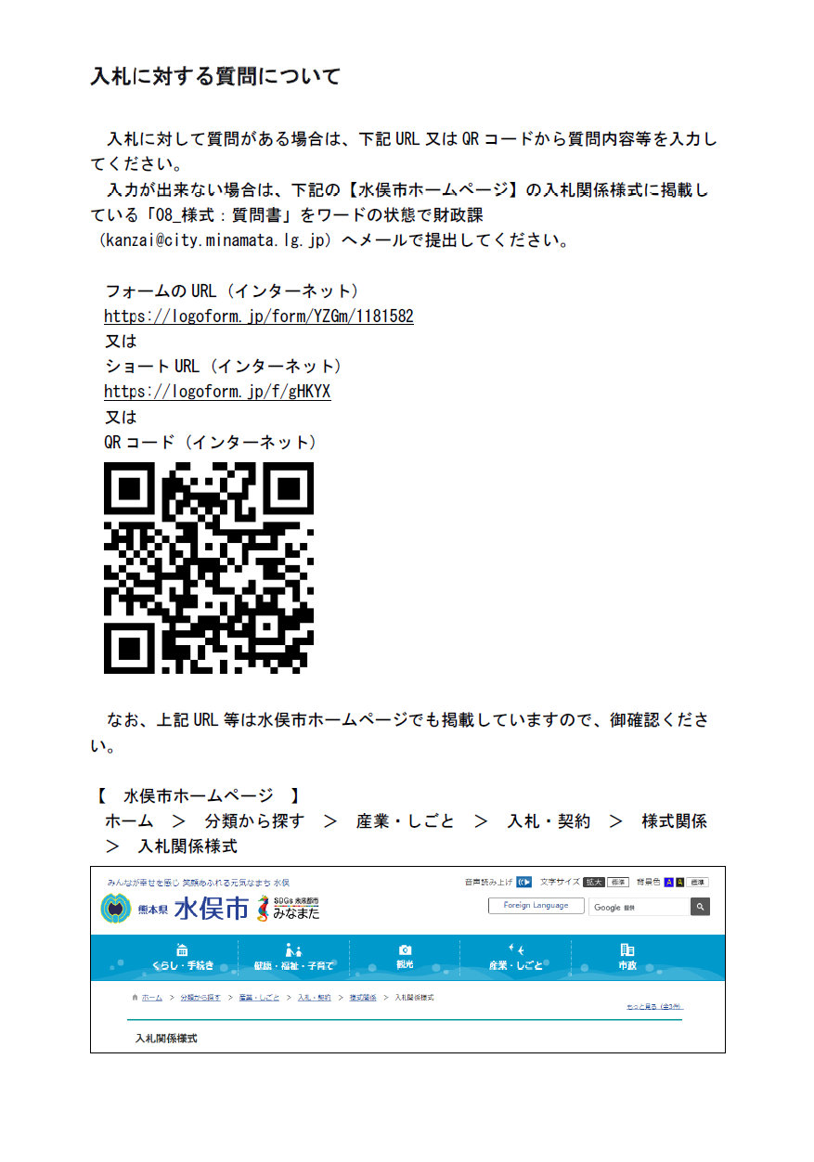
入札に対する質問について

入札に対して質問がある場合は、下記URL又はQRコードから質問内容等を入力してください。
入力が出来ない場合は、下記の【水俣市ホームページ】の入札関係様式に掲載している「08_様式：質問書」を
ワードの状態で財政課（下記メールアドレス）へメールで提出してください。
【質問書の送付先】
kanzai@city.minamata.lg.jp

【水俣市ホームページURL】
https://www.city.minamata.lg.jp/kiji0031338/index.html

フォームのURL (インターネット)
https://logoform.jp/form/YZGm/1181582
又は
ショートURL (インターネット)
https://logoform.jp/f/gHKYX

チェックリスト
郵送又は持参される場合、このチェックリストは必ず添付してください。
入札参加資格審査申請時提出書類チェックリスト（郵送又は持参）

 | 業務等番号 |  |  | 令和８年度下水第１０号
 | 業務等名 |  |  | 百間汚水中継ポンプ場耐震改築更新工事監理業務

 |  | 商号又は名称

 |  | 申請書等提出日

 | No. |  | 項目 |  | チェック欄
 | 1 |  | 入札参加資格審査申請書
 | 2 |  | 令和元年度（２０１９年度）以降、元請けとして完了した、当該業務と同様の履行実績を証明する書類（契約書（変更契約書含む）又はコリンズ・テクリスの登録内容確認書（業務実績／工事実績）のいずれか一つ）
 | 3 |  | 配置予定技術者届
 | 4 |  | 配置予定技術者が資格・免許等を保有していることを証明できる書類の写し

